1차 정의서
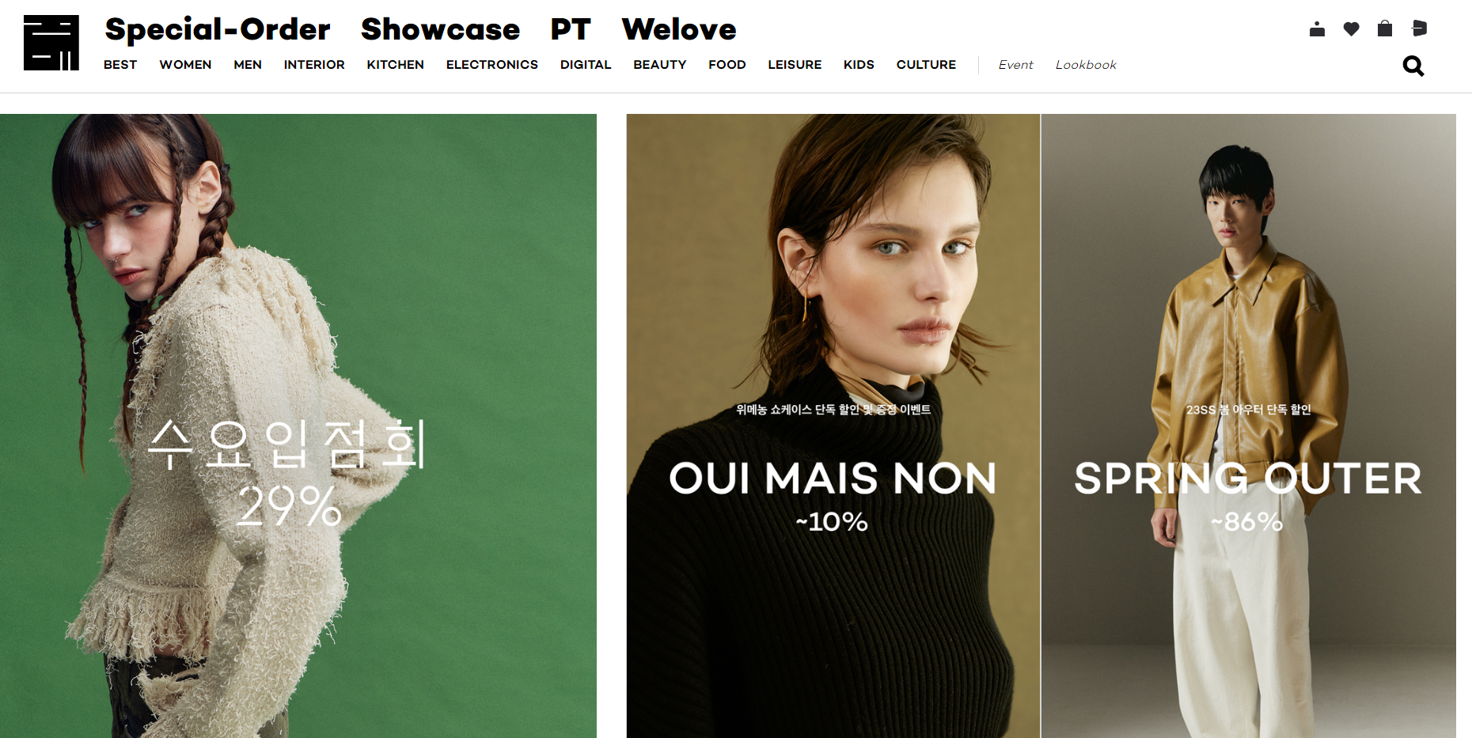
서비스구분 |  |  |  | 구현방안 |  |  | 확인 |  | 참고
유형 | 요구사항ID | 분류 | 파일명 | 요구사항 | 비고 | 출처 | OK | 보류
Font | RE000001 | 메인 | 선택 | 메뉴바 밑으로 빼서 품목 세세하게 나누기(상의, 하의...) | 수정하였음 |  |  |  | 메뉴바 및 메인 페이지 상품 디스플레이 참고▼
Font | RE000002 | 메인 |  | 상단 바 색 흰색에 까만 글씨 | 수정하였음
Font | RE000003 | 메인 |  | 검색창 페이지 말고 따로 띄워서 바로 검색 가능하게 | 모달 팝업으로 구현하였음.
Font | RE000004 | 메인 |  | 홈에서 베스트상품 보여주기(메인 사진 삭제) | 홈에서 top ranking으로 베스트상품 나열
Font | RE000006 | 메인 |  | 회원가입, 장바구니는 이모티콘으로 | 이모티콘으로 변경완료
 | RE000007 | 게시판 |  | 게시판에 공지사항, QNA 넣기 | 삽입완료

 | RE000008 | 게시판 | https://kimbyeonggeun.github.io/TillTheEnd_Final/qna.html | QNA 페이지에 FAQ 연결하기(QNA에 FAQ 버튼 추가해서 FAQ 페이지로 넘어가게) 하단에 있는 검색바는 상단 오른쪽으로) | 변경완료
 |  | 마이페이지 | https://kimbyeonggeun.github.io/TillTheEnd_Final/mypage.html | 마이페이지는 게시판 메뉴바에 위치하지 않고 로그인 하면 나오도록 | 링크변경완료
 |  | 게시판 | https://kimbyeonggeun.github.io/TillTheEnd_Final/review.html | 상품후기 게시판 삭제(상품 상세페이지에 있으니) | 삭제완료
 |  | 메인 | https://kimbyeonggeun.github.io/TillTheEnd_Final/index.html | 메인 하단 사진과 캐러셀 삭제, top ranking에 캐러셀 추가 세일 사진 크기 작게, 간격 맞추기 | 수정완료
 |  | 장바구니 | https://kimbyeonggeun.github.io/TillTheEnd_Final/shoppingcart.html | 컨테이너 넣기(내용이 안쪽으로 들어오게) | 완료
 |  | 상품 | https://kimbyeonggeun.github.io/TillTheEnd_Final/shop.html | 공용쇼핑몰이면 여성 카테고리도 넣기 | 여성 카테고리 삽입 완료
 |  | 상품 |  | 상품 페이지 사이드바 목록 만들기 | 사이드바 삽입완료
 |  | 메인 | https://kimbyeonggeun.github.io/TillTheEnd_Final/index.html | 세일 사진 높이를 줄였으면 좋겠습니다 상단 메뉴바에는 상품, 코디게시판, QNA, 공지사항만 넣어주셨으면 좋겠습니다. (상품 들어가면 왼쪽 메뉴바에 카테고리들이 뜨니까) 게시판은 드롭다운 말고 상품, 코디게시판, QNA, 공지사항 이런 식으로 나열해주셨으면 좋겠습니다.
 |  | QNA FAQ | https://kimbyeonggeun.github.io/TillTheEnd_Final/qna.html https://kimbyeonggeun.github.io/TillTheEnd_Final/announcement.html | 왼쪽 하단에 있는 검색바를 오른쪽 상단(작성자, 날짜 위)으로 올려주셨으면 좋겠습니다. | 수정완료 |  |  |  | 마이페이지, 로그인, 회원가입 참고 ▼
 |  | 상품상세 |  | 상품상세페이지에도 상단메뉴에 여성~가방 지워주시고 왼쪽메뉴바 넣어주셨으면 좋겠습니다. | 메뉴바 통일완료 및 상세페이지 사이드바 삽입완료

 |  |  |  |  |  |  |  |  | QNA 참고

